【平面図】加工開発，企画・支援
平面図（加工開発実験施設，企画・支援施設）

○ 加工開発実験施設

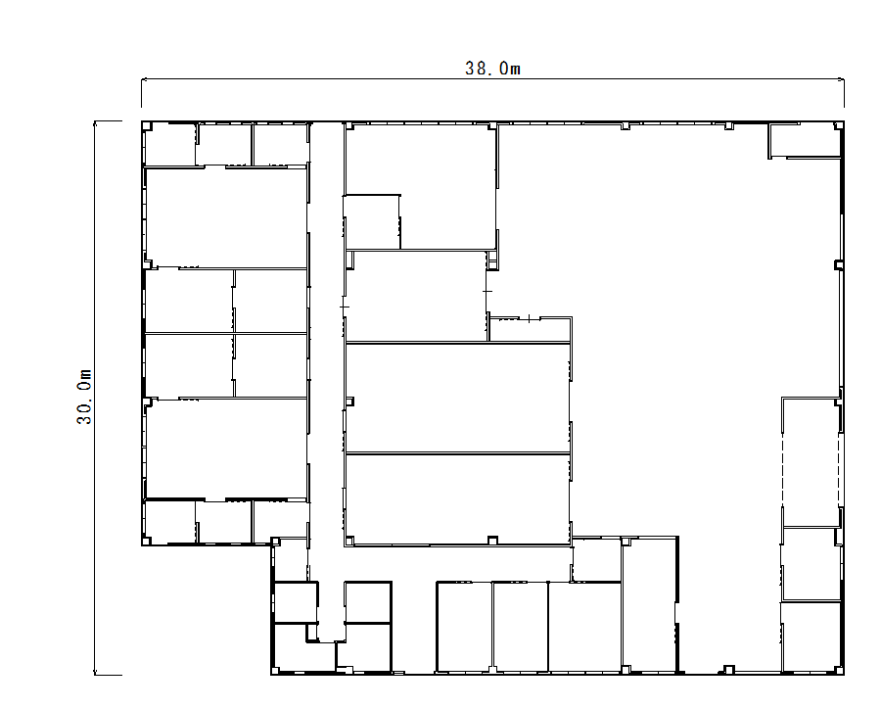
Ｇ
Ｃ

真空フライ
開発・試作室
製品開発試作室Ａ

Ｄ
Ａ
加工開発・試作室
試作品調整機器室

Ｇ
Ｅ

試作品製造機器室
製品開発試作室Ｂ

Ｆ

原材料調整機器室
Ｂ

利用者控室

出入口
粉砕加工室

○ 企画・支援施設（開放検査室，実験室）

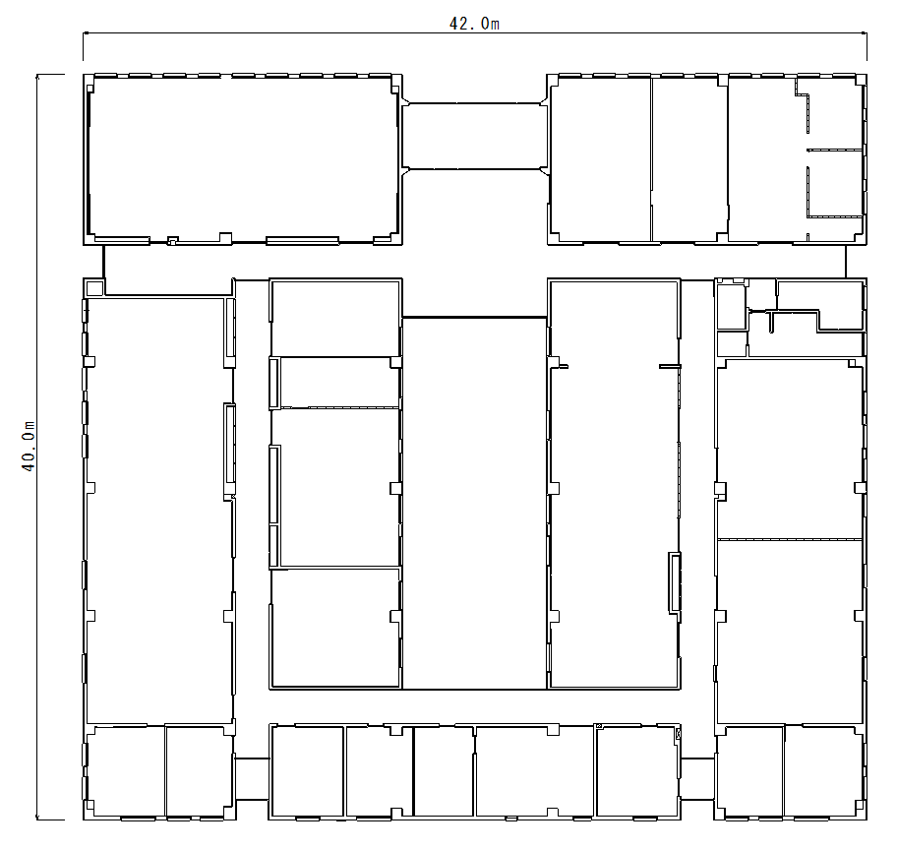

玄関
研修室・会議室
事務室
相談室

Ｃ

ガスクロマト
グラフ室
Ｄ
Ａ

顕微鏡室
理化学開放
検査室

中庭
事務室

Ｂ
Ｅ
微生物開放
検査室
液体クロマト
グラフ室

Ｆ
電気室
実験室

物性測定室

実験室（Ｃ～Ｆ）
開放検査室（Ａ，Ｂ）

